АП+Прайс
 |  | АДРЕСНАЯ ПРОГРАММА И ПРАЙС

 |  | БЕСКУДНИКОВО

РАЙОН
 | Количество стендов | Микрорайон | Кол-во стендов | Стоимость А5 250 руб стенд | Стоимость А4 390 руб стенд | Стоимость А3 660 руб стенд | Дата начала РК (период 1мес) | Рекламный носитель
БЕСКУДНИКОВО | 115 | Бескудниково 1МКР | 40 | 10,000.00 | 15,600.00 | 26,400.00 | с 10 числа | Закрытый стенд в лифте
Бескудниково 1МКР | 40 | Бескудниково 2МКР | 75 | 18,750.00 | 29,250.00 | 49,500.00 | с 10 числа | Закрытый стенд в лифте
Бескудниковский бульвар 28 к1 | 1 | Итог | 115
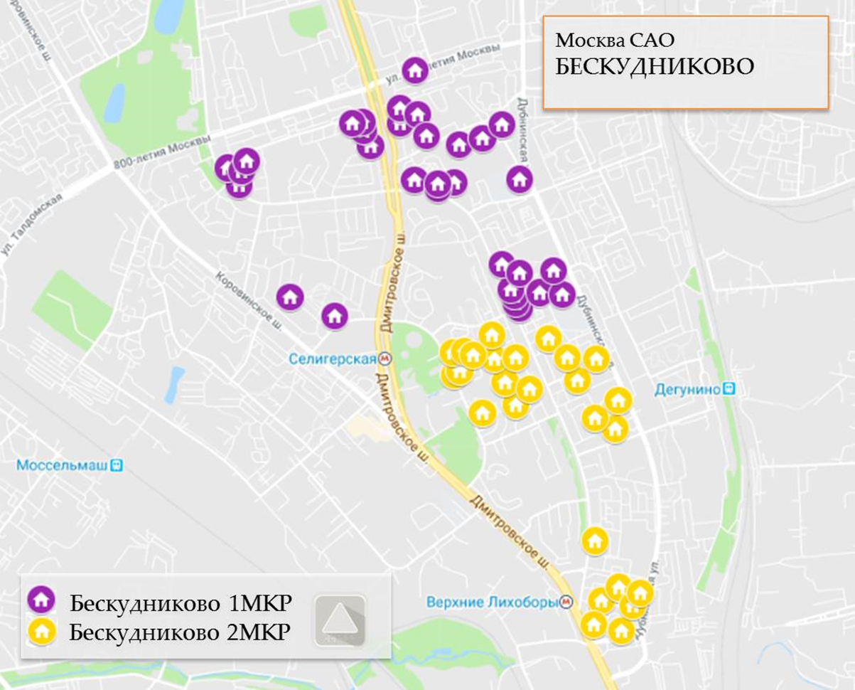
Бескудниковский бульвар 28 к2 | 1
Бескудниковский бульвар 28 к3 | 1
Бескудниковский бульвар 28 к4 | 1
Бескудниковский бульвар 30 к3 | 2
Бескудниковский проезд 4 к1 | 6
Восьмисотлетия Москвы 16 к1 | 2
Дмитровское шоссе 101 к1 | 2
Дмитровское шоссе 103 | 2
Дмитровское шоссе 105 к1 | 2
Дмитровское шоссе 96 к5 | 4
Дубнинская 45 к1 | 8
Дубнинская 47 к1 | 8
Бескудниково 2МКР | 75
Бескудниковский бульвар 17 к1 | 4
Бескудниковский бульвар 2 к3 | 4
Бескудниковский бульвар 21 к2 | 8
Бескудниковский бульвар 24 к1 | 9
Бескудниковский бульвар 6 к4 | 5
Дмитровское шоссе 64 к1 | 1
Дмитровское шоссе 64 к5 | 6
Дубнинская 27 к1 | 3
Дубнинская 27 к2 | 3
Дубнинская 29 к1 | 12
Дубнинская 37 к1 | 4
Дубнинская 37 к2 | 6
Дубнинская 5 к2 | 6
Селигерская 18 к1 | 4
Общий итог | 115

